E OKUL
SIRA NO | NUMARA | ADI SOYADI | YAZILI 1 | YAZILI 2 | YAZILI 3 | YAZILI 4 | YAZILI 5 | OS | PERF 1 DERS İÇİ | PERF 2 | PERF 3 | UYG 1 | UYG 2 | UYG 2 | PROJE | MUAF | ORTALAMA

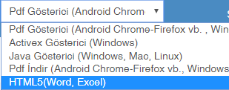
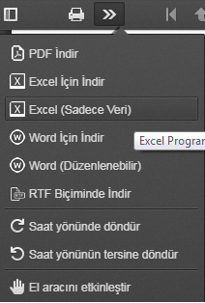
NOT: E-OKUL'A PERFORMANS GİRİŞLERİNİ YAPARKEN 1. PERFORMANS BÖLÜMÜNE DERS İÇİ NOTUNU, 2. PERFORMANS BÖLÜMÜNÜ VERİLEN ÖDEV NOTUNU GİRMENİZ GEREKMEKTEDİR. |  |  |  |  |  |  |  |  |  | ÖĞRETMENİN ADI SOYADI:
 |  |  |  |  |  |  |  |  |  | ÖĞRETMENİN BRANŞI:
 |  |  |  |  |  |  |  |  |  | DERSİN ADI
 |  |  |  |  |  |  |  |  |  | SINIF ADI:
 |  |  |  |  |  |  |  |  |  | DÖNEMİ:
 |  |  |  |  |  |  |  |  |  | OKUL ADI: |  |  |  | ARDAHAN YUNUS EMRE ANADOLU LİSESİ
 |  |  |  |  |  |  |  |  |  | EĞİTİM - ÖĞRETİM YILI:
 |  |  |  |  |  |  |  |  |  | OKUL MÜDÜRÜ:
 |  |  |  |  |  |  |  |  |  | DOLDURULMASI GEREKEN ALAN
 |  |  |  |  |  |  |  |  |  | E-Okul'dan Not işlemlerine tıklandıktan sonra raporlar butonuna tıklayınız. Çıkan sayfadan HTML5(Word,Excel)'i seçiniz(resimde belirtildiği gibi). Menülerden Puan Çizelgeleri-Yeni Yönetmeliğe Uygun (I. Dönem veya 2. Dönem) (Öğretmen) 'e tıklayınız. Sınıf seçimi kısmını onayladıktan sonra karşınıza gelen sayfadan Excel (Sadece Veri) kısmını tıklayarak not çizelgelerini excel halinde indirin. Son olarak indirdiğiniz excel dosyasını açıp bir sınıfın tüm verilerini koplayalıp bu sayfaya yapıştırınız. Program otomatik olarak tüm işlemleri gerçekleştirecektir.

 |  |  |  |  |  |  |  |  |  | PROGRAMIN KULLANIMI

